traccia A
TRACCIA A

Quesito 1

HA | 200 |  | L1 | 5000
HB | 50 |  | L2 | 5000
HE | 300 |  | L3 | 4000
 |  |  | L4 | 1500

q1 (l/s) | 300
q4 (l/s) | 50
qu (l/sm) | 0.02

portata tot distribuita nel tronco 2 (l/s) |  |  | qu*L2 | 100
portata in arrivo al nodo D (l/s) |  |  | qD | 200
q3 (l/s) | 150

q* nel tronco 2 (l/s) = qD + 0.55 qu L2 = |  |  |  | 255

1) Applico Marzolo
Ytot | 150 |  | nodo/tronco | Li | qi | li qi^1/3 | Yi | Hi
 |  |  | A |  |  |  |  | 200
 |  |  | A-C | 5000 | 0.3 | 3347.1647504 | 58.09
 |  |  | C |  |  |  |  | 141.91
 |  |  | C-D | 5000 | 0.255 | 3170.6628527 | 55.03
 |  |  | D |  |  |  |  | 86.88
 |  |  | D-B | 4000 | 0.15 | 2125.3171384 | 36.88
 |  |  | B |  |  |  |  | 50.00
 |  |  |  |  |  | 8643.1447415
 |  |  |  |  |  | sommatoria

A
C
2) progetto tronco AC
gamma bazin | 0.16 |  |  |  |  |  |  |  |  | verifca moto ass trubolento
epsilon | 0.2mm= | 0.0002 | m |  |  |  |  |  |  | Re* = u* epsilon/ni | tratto ' | tau0 | 10.056420738 | tratto '' | tau0 | 16.745788084
 |  |  |  |  | L' |  |  |  |  | u*=(tau0/rho)^0.5 |  | u* | 0.1002817069 |  | u* | 0.12940551798
 |  |  |  |  | D' | L'' |  |  |  | tau0 = gamma R J |  | Re* | 20.05634138 |  | Re* | 25.881103596
Y Ac = uq12 L1 | da cui u= | 0.12908745796 |  |  |  | D''
 |  |  |  |  |  |  |  |  |  |  |  | j' | 0.009115888901 |  | j'' | 0.017077083504

 | u'= | 0.10128765446 | <u< | u''= | 0.18974537226 |  | cui corrispondono i diametri (in mm)
 | D' | 450 |  | D'' | 400

metto a sistema
Y AC = uq12L1 = u'q12 L'+ u'' q12 L'' |  |  | da cui ottengo |  | L' = (uL1-u''L'')/u'
L' + L'' =L1 |  |  |  |  | L''= (u'-u)L1/(u'-u'') |  | 1571.3611088 | e quindi L' = L1-L'' = | 3428.6388912

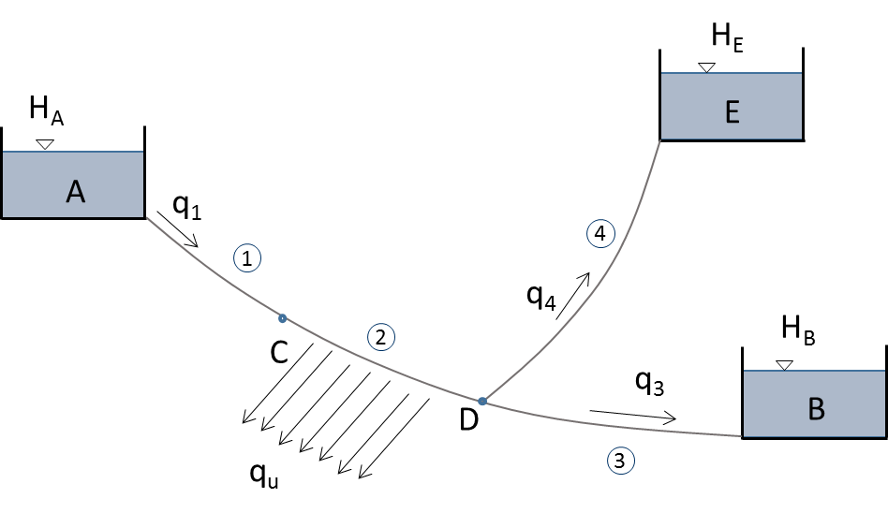

3) piezometriche sulla rete

4) impianto sollevamento

D=1.5 q4^1/2 = | 0.33541019662 |  | scelgo D4=350mm |  | a cui corrisponde u4 = |  | 0.3873019576

Y4 = u4q42 L4 = | 1.45

Hg =HD-HE = | 213.12 |  | H = Hg+ Y4 = | 214.57

potenza pompa P = g q4 H/rendimento = |  |  | 131,503.33 | watt

rendimento | 0.8

Quesito 2

L | 1000
q | 0.15
q1 | 0.21

Y = uq2L = u/4 q12 x + u q12 (L-x)

q2L = q12 x/4 + q12 (L-x)

q2L = q12 x/4 + q12 L- q12 x)

3/4 q12 x = L (q12 - q2)

x (in m) = | 653.06122449

traccia B
TRACCIA A

Quesito 1

HA | 250 |  | L1 | 2000
HB | 50 |  | L2 | 2000
HE | 300 |  | L3 | 1000
 |  |  | L4 | 1000

q1 (l/s) | 400
q4 (l/s) | 50
qu (l/sm) | 0.02

portata tot distribuita nel tronco 2 (l/s) |  |  | qu*L2 | 40
portata in arrivo al nodo D (l/s) |  |  | qD | 360
q3 (l/s) | 310

q* nel tronco 2 (l/s) = qD + 0.55 qu L2 = |  |  |  | 382

1) Applico Marzolo |  |  | nodo/tronco | Li | qi | li qi^1/3 | Yi | Hi
Ytot | 200 |  | A |  |  |  |  | 250
 |  |  | A-C | 2000 | 0.4 | 1473.6125995 | 81.83
 |  |  | C |  |  |  |  | 168.17
 |  |  | C-D | 2000 | 0.382 | 1451.1683014 | 80.59
 |  |  | D |  |  |  |  | 87.58
 |  |  | D-B | 1000 | 0.31 | 676.78994521 | 37.58
 |  |  | B |  |  |  |  | 50.00
 |  |  |  |  |  | 3601.570846
 |  |  |  |  |  | sommatoria

A
C
2) progetto tronco AC
gamma bazin | 0.16 |  |  |  |  |  |  |  |  | verifca moto ass trubolento
epsilon | 0.2mm= | 0.0002 | m |  |  |  |  |  |  | Re* = u* epsilon/ni | tratto ' | tau0 | 29.77023152 | tratto '' | tau0 | 39.39276126
 |  |  |  |  | L' |  |  |  |  | u*=(tau0/rho)^0.5 |  | u* | 0.17254052139 |  | u* | 0.19847609745
 |  |  |  |  | D' | L'' |  |  |  | tau0 = gamma R J |  | Re* | 34.508104277 |  | Re* | 39.695219491
Y Ac = uq12 L1 | da cui u= | 0.25572393659 |  |  |  | D''
 |  |  |  |  |  |  |  |  |  |  |  | j' | 0.0303592 |  | j'' | 0.04285024

 | u'= | 0.189745 | <u< | u''= | 0.267814 |  | cui corrispondono i diametri (in mm)
 | D' | 400 |  | D'' | 375

metto a sistema
Y AC = uq12L1 = u'q12 L'+ u'' q12 L'' |  |  | da cui ottengo |  | L' = (uL1-u''L'')/u'
L' + L'' =L1 |  |  |  |  | L''= (u'-u)L1/(u'-u'') |  | 1690.2723639 | e quindi L' = L1-L'' = | 309.72763606

3) piezometriche sulla rete

4) impianto sollevamento

D=1.5 q4^1/2 = | 0.33541019662 |  | scelgo D4=350mm |  | a cui corrisponde u4 = |  | 0.3873019576

Y4 = u4q42 L4 = | 0.97

Hg =HD-HE = | 212.42 |  | H = Hg+ Y4 = | 213.39

potenza pompa P = g q4 H/rendimento = |  |  | 130,778.46 | watt

rendimento | 0.8

Quesito 2

L | 1500
q | 0.2
q1 | 0.26

Y = uq2L = u/4 q12 x + u q12 (L-x)

q2L = q12 x/4 + q12 (L-x)

q2L = q12 x/4 + q12 L- q12 x)

3/4 q12 x = L (q12 - q2)

x (in m) = | 816.56804734

